Table005 (Page 4)
Задание №1. Деловая игра: МЕТОД SPACE
Для примера возьмем IT компанию в сфере аутсорс - Itransition
Финансовая сила предприятия
Критерий | Вес (Sb_{i} =1) | Оценка | Ценность оценки
1. Норма прибыли | 0.20 | 3.00 | 0.60
2. Производственные затраты | 0.10 | 3.00 | 0.30
3. Рентабельность вложенного капитала | 0.05 | 5.00 | 0.25
4. Стабильность получения прибыли | 0.20 | 2.00 | 0.40
5. Рентабельность инвестиций | 0.05 | 6.00 | 0.30
6. Финансовая ликвидность | 0.10 | 5.00 | 0.50
7. Задолженность | 0.10 | 10.00 | 1.00
8. Способность к привлечению посторонних капиталов | 0.20 | 9.00 | 1.80
Всего | 1.00 | - | 5.15
Конкурентноспособность
Критерий | Вес (Sb_{i} =1) | Оценка | Ценность оценки
1. Объем рынка | 0.30 | 3.00 | 0.90
2. Доля рынка | 0.10 | 3.00 | 0.30
3. Структура ассортимента продукции | 0.05 | 8.00 | 0.40
4. Способность к осуществлению маркетинга | 0.10 | 6.00 | 0.60
5. Возможность активного воздействия на уровень цен и затрат | 0.05 | 3.00 | 0.15
6. Связи с потребителями | 0.20 | 10.00 | 2.00
7. Рентабельность продаж | 0.20 | 10.00 | 2.00
Всего | 1.00 | - | 6.35
Привлекательность отрасли
Критерий | Вес (Sb_{i} =1) | Оценка | Ценность оценки
1. Харакетиристика конкурентов | 0.10 | 5.00 | 0.50
2. Стадия жизненного цикла данной отрасли или сектора | 0.20 | 6.00 | 1.20
3. Зависимость развития отрасли от конъюнктуры | 0.05 | 5.00 | 0.25
4. Общественная привлекательность сектора | 0.30 | 10.00 | 3.00
5. Длительность жизни отрасли или сектора | 0.05 | 10.00 | 0.50
6. Структура применения изделий данной отрасли в других секторах ХД | 0.10 | 10.00 | 1.00
7. Стабильность прибыли | 0.10 | 7.00 | 0.70
8. Подверженность отрасли влиянию со стороны иностранного капитала | 0.05 | 5.00 | 0.25
9. Уровень конкуренции в секторе | 0.05 | 9.00 | 0.45
Всего | 1.00 | - | 7.85
Стабильность отрасли
Критерий | Вес (Sb_{i} =1) | Оценка | Ценность оценки
1. Стадия развития данного сектора | 0.15 | 7.00 | 1.05
2. Степень инновационности данной отрасли (сектора) | 0.30 | 10.00 | 3.00
3. Степень зависимости отрасли от конъюнктуры | 0.10 | 7.00 | 0.70
4. Длительность жизни сектора или отрасли | 0.05 | 10.00 | 0.50
5. Степень развития информационных услуг в отрасли | 0.20 | 10.00 | 2.00
6. Стабильностьприбыли(рентабельности) | 0.10 | 7.00 | 0.70
7. Подверженность отрасли влиянию со стороны иностранного капитала | 0.05 | 5.00 | 0.25
8. Уровень конкуренции в секторе | 0.05 | 9.00 | 0.45
 | SPACE
Финансовая сила предприятия | 5.15
Привлекательность отрасли | 7.85
Стабильность отрасли | 8.65
Конкурентноспособность | 6.35
Всего | 1.00 | - | 8.65

 |  | Соответсвует четвертому сектору, то есть тип стратегии - сокращение(ликвидация)

Задание №2. «Портфельный анализ»
Внешние факторы
Критерий | Вес (Sb_{i} =1) | Оценка | Ценность оценки
– емкость рынка; | 0.10 | 3.00 | 0.30
– показатель роста рынка; | 0.10 | 5.00 | 0.50
– цикличность (сезонность); | 0.03 | 3.00 | 0.09
– структуру конкуренции; | 0.10 | 2.00 | 0.20
– барьеры, которые необходимо преодолеть для вступления в данный сектор; | 0.10 | 3.00 | 0.30
– рентабельность отрасли; | 0.15 | 5.00 | 0.75
– используемую технологию; | 0.10 | 4.00 | 0.40
– уровень инфляции; | 0.03 | 5.00 | 0.15
– законодательство; | 0.03 | 5.00 | 0.15
– доступность персонала; | 0.10 | 5.00 | 0.50
– социальные проблемы, проблемы охраны окружающей среды, политические и юридические проблемы; | 0.16 | 5.00 | 0.80
Всего | 1.00 | - | 4.14
Внутренние факторы
Критерий | Вес (Sb_{i} =1) | Оценка | Ценность оценки
– относительную долю участия на рынке; | 0.10 | 2.00 | 0.20
– наличие собственных торговых точек; | 0.15 | 3.00 | 0.45
– развитость службы маркетинга; | 0.03 | 3.00 | 0.09
– уровень научно-исследовательских и опытно-конструкторских работ; | 0.15 | 5.00 | 0.75
– состояние производства; | 0.05 | 3.00 | 0.15
– организацию распределения; | 0.10 | 2.00 | 0.20
– финансовые ресурсы; | 0.10 | 1.00 | 0.10
– имидж фирмы; | 0.10 | 2.00 | 0.20
– широту гаммы продуктов; | 0.02 | 3.00 | 0.06
– качество и безопасность; | 0.10 | 5.00 | 0.50
– компетентность руководства. | 0.10 | 4.00 | 0.40
Всего | 1.00 | - | 3.10

Привликательность сектора | B | Удерживать позицию лидера | Удерживать позицию, следить за развитием | Зарабатывать на рентабельности
 | C | Укреплять позицию | Осмотрительно улучшать рентабельность | Выборочно уходить
 | H | Удвоить затраты или покинуть сегмент | Постепенно и выборочно уходить | Покинуть сегмент, изъять капитал
 |  | B | C | H
 |  | Конкурентная поизция

Удерживать позицию, следить за развитием - главная стратегия

Матрица ADL
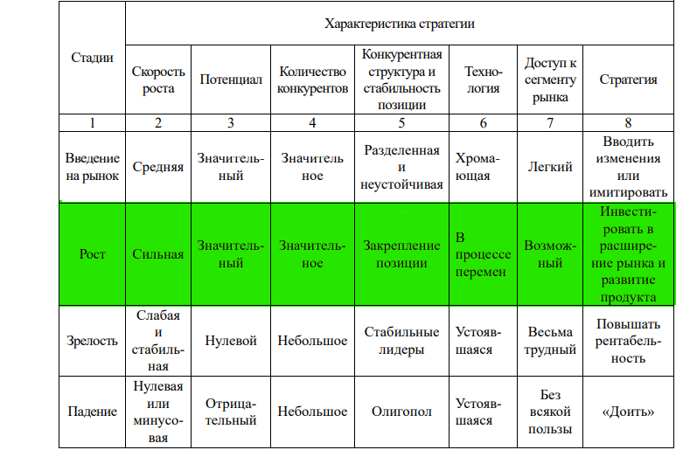

Сфера it находится на стадии роста
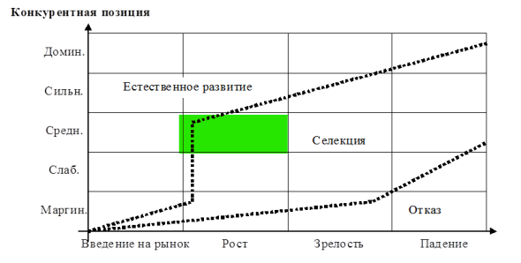

Конкурирующая позиция средняя, поэтому - Селекция

Контрольные вопросы | Ответы
1. Для чего предназначен портфельный анализ? | С помощью профильного анализа руководство предприятия выявляет и оценивает свою хозяйственную деятельность с целью вложения средств в наиболее прибыльные и перспективные направления и сокращения (прекращения) инвестиций в неэффективные проекты.
2. Назовите основные стратегии портфельной матрицы Бостонской консалтинговой группы. | Стратегия Собаки, Вопросительные знаки, Звуезды, Дойные коровы
3. Является ли матрица МакКинси просто более сложным вариантом матрицы BCG? Если нет, то почему? | Нет, это другой метод, который убирают упрощения BCG
4. Проанализируйте основные теоретические посылки матрицы фирмы Arthur D. Little. | Arthur D. Little. Помогает понять, как действовать в условиях определнной развитости рынка, учитывая положения компании
5. В чем, на ваш взгляд, сходство и различие рассматриваемых портфельных методов? | Основное сходство - каждый предлагают стратегию на основе как внешних, так и внутренних метриках. Разница в методе оценивания. Где-то баллы, где-то качественная оценка
6. В чем заключается трудность проведения портфельного анализа? | Мне кажется, что достаточно сложно количественно оценивать критерии внешних факторов. Из-за этого стоимость такого анализа, чтобы он был качественным, должны делать специалисты, которые хорошо разбираются в сфере, а это стоит много

